CollectiveAccess
Image | Object | Description | Date
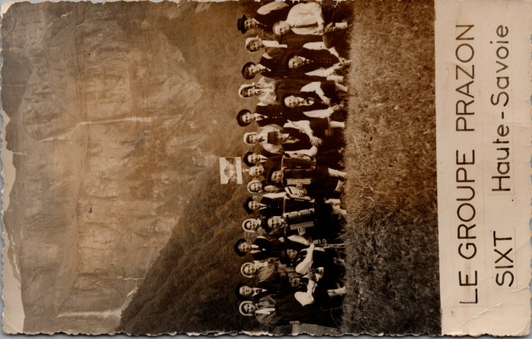 | Photo du Groupe folklorique Prazon de Sixt (21-006) | Photo au Fer-à-Cheval de la création du Folklore de Sixt "Le Prazon" dans les années 1960 De gauche à droite : 1er rang : André DUCROZ, ? Maurice DEFFAYET, ?, François JACQUET, Robert DENAMBRIDE, Augustin MOCCAND, Oscar DUCROZ 2e rang : Lucette MOGENIER, André BARBIER, Marie MONNET, André DUCROZ, Gislaine, ?, ?, Curé Gaston DETRAZ, ?, Monique RICHARD, ?, ?,?, Michelle DUCROZ, Lucien RAPHET

